Reporte de Formatos
TÍTULO |  |  | NOMBRE CORTO |  |  |  | DESCRIPCIÓN
Nombre con fotografía de los inspectores |  |  | ART91FRXLVIII |  |  |  | Nombre y fotografía de los Inspectores, Visitadores o Supervisores, por áreas
Tabla Campos
Ejercicio | Fecha de inicio del periodo que se informa | Fecha de término del periodo que se informa | Clave o nivel del puesto | Denominación del cargo | Fotografía | Nombre del servidor(a) público(a) | Primer apellido del servidor(a) público(a) | Segundo apellido del servidor(a) público(a) | ESTE CRITERIO APLICA A PARTIR DEL 01/07/2023 -> Sexo (catálogo) | Área de adscripción | Fecha de alta en el cargo | Domicilio oficial: Tipo de vialidad (catálogo) | Domicilio oficial: Nombre de vialidad | Domicilio oficial: Número Exterior | Domicilio oficial: Número interior | Domicilio oficial: Tipo de asentamiento (catálogo) | Domicilio oficial: Nombre del asentamiento | Domicilio oficial: Clave de la localidad | Domicilio oficial: Nombre de la localidad | Domicilio oficial: Clave del Municipio | Domicilio oficial: Nombre del municipio o delegación | Domicilio oficial: Clave de la entidad federativa | Domicilio oficial: Nombre de la entidad federativa (catálogo) | Domicilio oficial: Código postal | Número(s) de teléfono oficial | Extensión | Correo electrónico oficial, en su caso | Área(s) responsable(s) que genera(n), posee(n), publica(n) y actualizan la información | Fecha de actualización | Nota
2024 | 2024-07-01 | 2024-09-30 | 13 | Coordinador | 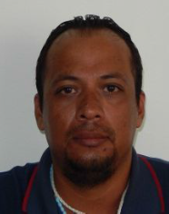 | Rodrigo | Pineda | Torres | Hombre | Secretaría de Infraestructura y Obras Públicas | 2014-07-01 | Avenida | CTM | sin número | sin número | Ciudad | Playa del Carmen | 1 | Playa del Carmen | 8 | Solidaridad | 23 | Quintana Roo | 77712 | 984 877 3050 | 10033 | no aplica | Secretaría de Infraestructura y Obras Públicas | 2024-10-25
2024 | 2024-07-01 | 2024-09-30 | 18 | Inspector | 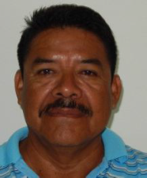 | Luis Enrique | Martínez | Torres | Hombre | Secretaría de Infraestructura y Obras Públicas | 2007-02-28 | Avenida | CTM | sin número | sin número | Ciudad | Playa del Carmen | 1 | Playa del Carmen | 8 | Solidaridad | 23 | Quintana Roo | 77712 | 984 877 3050 | 10033 | no aplica | Secretaría de Infraestructura y Obras Públicas | 2024-10-25
2024 | 2024-07-01 | 2024-09-30 | 18 | Inspector | 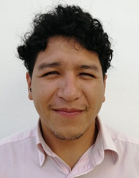 | Jonathan Francisco | Arellano | Gómez | Hombre | Secretaría de Infraestructura y Obras Públicas | 2022-02-15 | Avenida | CTM | sin número | sin número | Ciudad | Playa del Carmen | 1 | Playa del Carmen | 8 | Solidaridad | 23 | Quintana Roo | 77712 | 984 877 3050 | 10122 | no aplica | Secretaría de Infraestructura y Obras Públicas | 2024-10-25

